项目任务表
项目任务列表
 |  | 项目启动日期 | 2020-01-01 |  |  |  |  |  |  |  |  |  | 坐标轴数值 | 43831
项目 | 任务 | 优先级 | 开始时间 | 计划完成时间 | 实际完成时间 | % 完成度 | 启动开始 | 启动后天数 | 已投入天数 | 剩余天数 | 偏差天数 | 计划天数
项目1 | 任务1 | 高 | 2020-01-05 | 2020-01-17 |  | 60% | 2020-01-01 | 4 | 7.2 | 4.8 | 0 | 12
 | 任务1-1 | 中 | 2020-01-10 | 2020-01-21 | 2020-01-19 | 100% | 2020-01-01 | 9 | 11 | 0 | -2 | 11
项目2 | 任务2-1 | 低 | 2020-02-15 | 2020-02-28 | 2020-03-10 | 100% | 2020-01-01 | 45 | 13 | 0 | 11 | 13
 | 任务2-2 | 高 | 2020-01-07 | 2020-02-01 | 2020-02-05 | 50% | 2020-01-01 | 6 | 12.5 | 12.5 | 4 | 25
项目3 | 任务3-1 | 中 | 2020-02-15 | 2020-02-18 |  | 30% | 2020-01-01 | 45 | 0.9 | 2.1 | 0 | 3
 | 任务3-2 | 低 | 2020-02-25 | 2020-03-06 |  |  | 2020-01-01 | 55 | 0 | 10 | 0 | 10
 | 任务3-3 | 低 | 2020-03-10 | 2020-03-22 |  |  | 2020-01-01 | 69 | 0 | 12 | 0 | 12
 |  |  |  |  |  |  | 2020-01-01 | 0 | 0 | 0 | 0 | 0
 |  | 在这个上面插入新行

项目任务列表
 | 启动开始 | 启动后天数 | 已投入天数 | 剩余天数 | 偏差天数
任务1 | 1/1/2020 | 4 | 7.2 | 4.8 | 0
任务1-1 | 1/1/2020 | 9 | 11 | 0 | -2
任务2-1 | 1/1/2020 | 45 | 13 | 0 | 11
任务2-2 | 1/1/2020 | 6 | 12.5 | 12.5 | 4
任务3-1 | 1/1/2020 | 45 | 0.9 | 2.1 | 0
任务3-2 | 1/1/2020 | 55 | 0 | 10 | 0
任务3-3 | 1/1/2020 | 69 | 0 | 12 | 0
 | 1/1/2020 | 0 | 0 | 0 | 0

 |  |  |  |  |  |  |  |  |  |  | [42]

说明
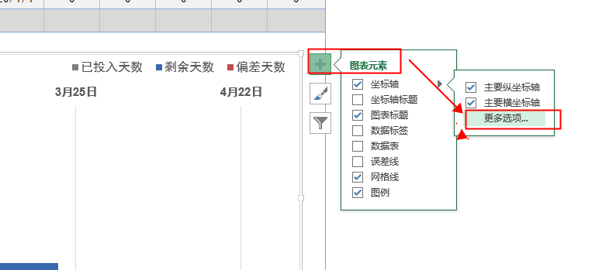
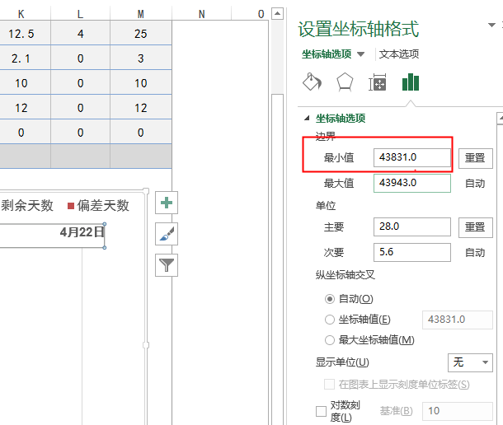
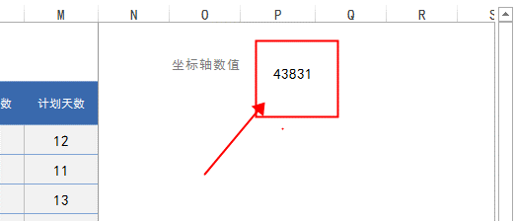
文档名称 |  | 甘特图任务列表 | 作者 | 彦知堂

 | 如果时间调整导致时间条压缩则需要重置坐标轴！

